Pasaporte - HC
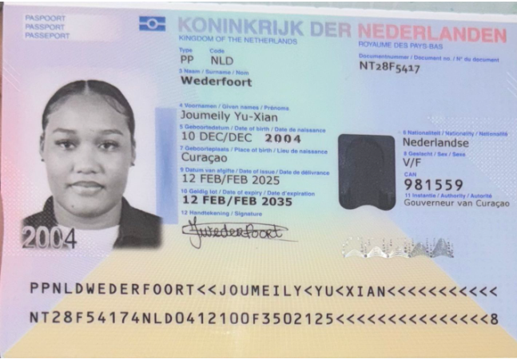
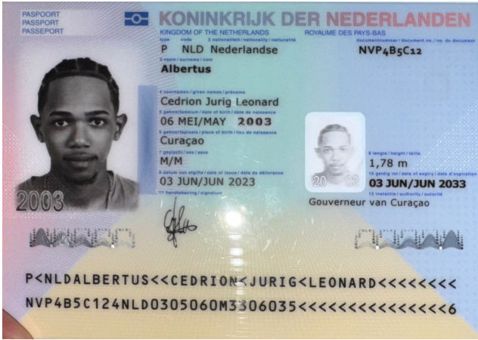

 |  | Nombre | Cedrion
Nombre | Joumeily | Nombre | Jurig
Nombre | Yu-Xian | Nombre | Leonard
Apellido | Wederfoort | Apellido | Albertus
Género: . | Femenino | Género: . | Masculino
Pasaporte | NT28F5417 | Pasaporte | NVP4B5C12
Fecha de nacimiento | 2004-12-10 | Fecha de nacimiento | 2004-05-06
Edad | 21 | Edad | 22
Estado civil | Soltera | Estado civil | Soltero
Dirección | Seru loraweg 141 | Dirección | Kwartje 51
Nacionalidad y domicilio: | Curazao | Nacionalidad y domicilio: | Curazao
Email: | jwederfoort12@gmail.com | Email: | c.albertus03@gmail.com
Teléfono | 599 9 5120985 | Teléfono | 59995120985
Profesión |  | Profesión | O Positivo
RH | NO | RH | O Positivo
Seguro | SVB | Seguro | SVB
Peso | 75 | Peso
Altura | 1.65 | Altura | 1.78
Idioma | papiamentu, dutch,english,spanish. | Idioma | papiamentu, dutch,english,spanish.

Salud | bruxismo | Salud | Tartamudez o pensamientos excesivos.
Estadia: | Problemas visuales como hipermetropía y astigmatismo. |  | Tiene una raya en medio de la uña del pulgar de la mano derecha
 |  |  | Hiperconcentración, hiperactividad cerebral y déficit de atención

 |  |  | En conclusión, el paciente presenta síntomas clínicos compatibles con TDAH,

Confirmación de



